6月28日
2024-06-28
功能点 | 描述 | 图片 |  | 整改完成时间或其他
历史数据查看 | 在无滤波的状态下，数据变化较大，在有滤波的状态下，数据均为一个值。且雨量，在不选择参数的情况下，有无滤波，数据图表都不会发生变化，在选择参数后，有滤波时，数据会变成一个值 | 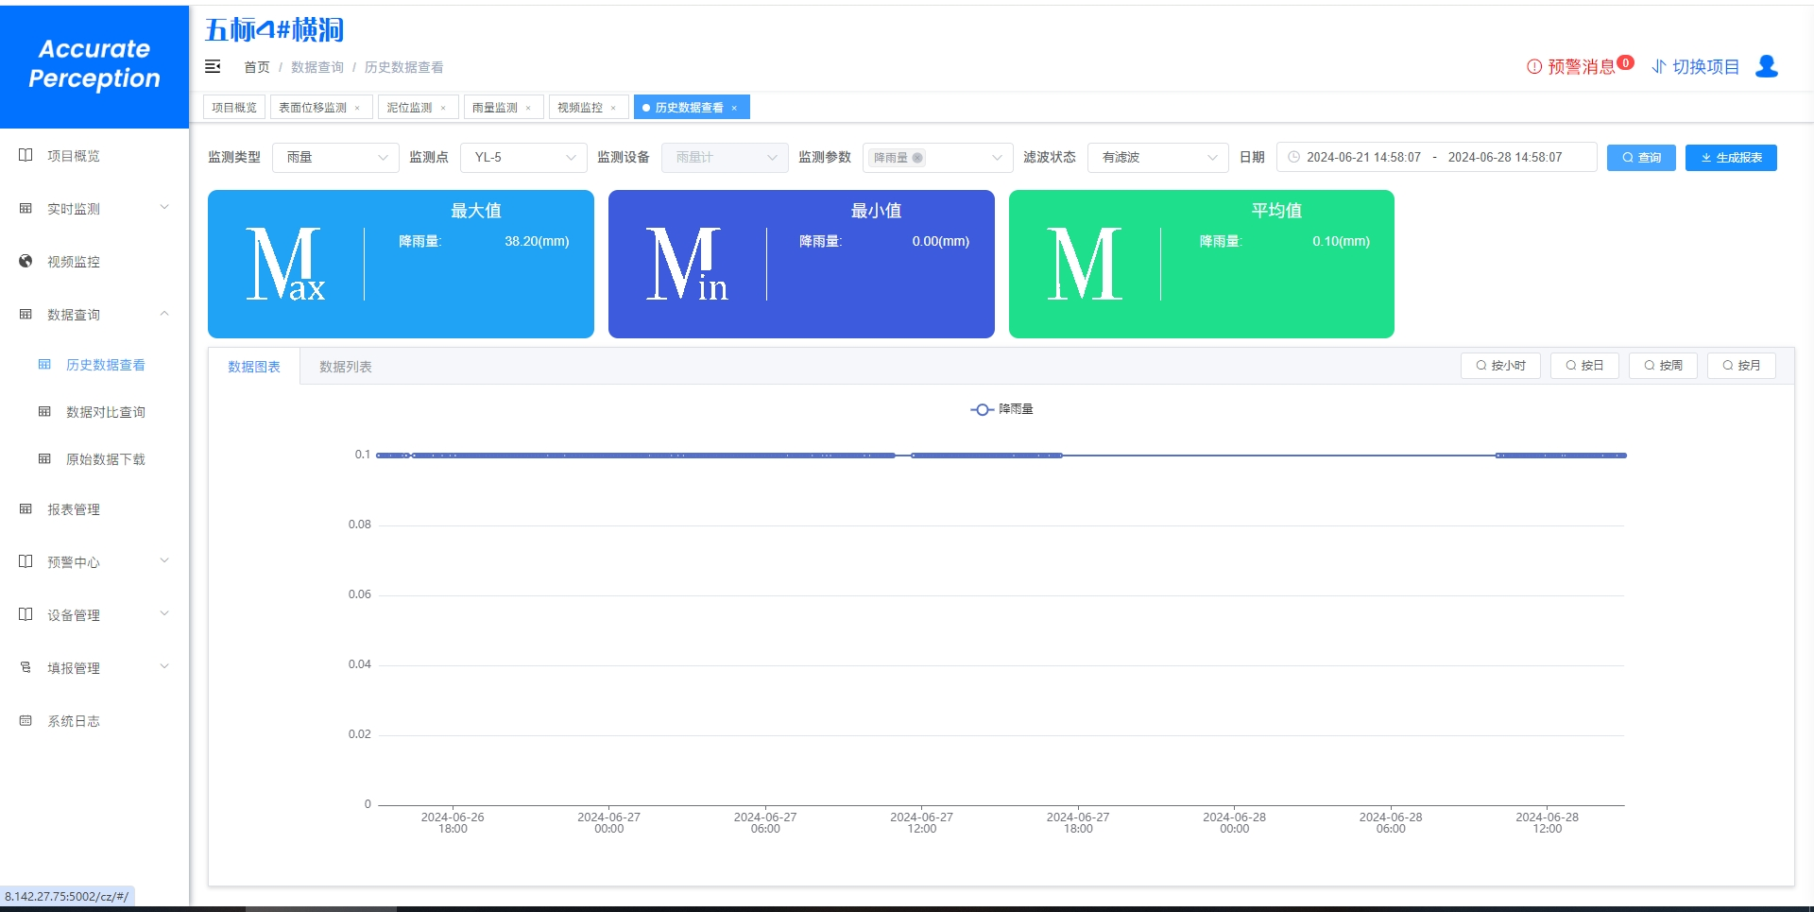 | 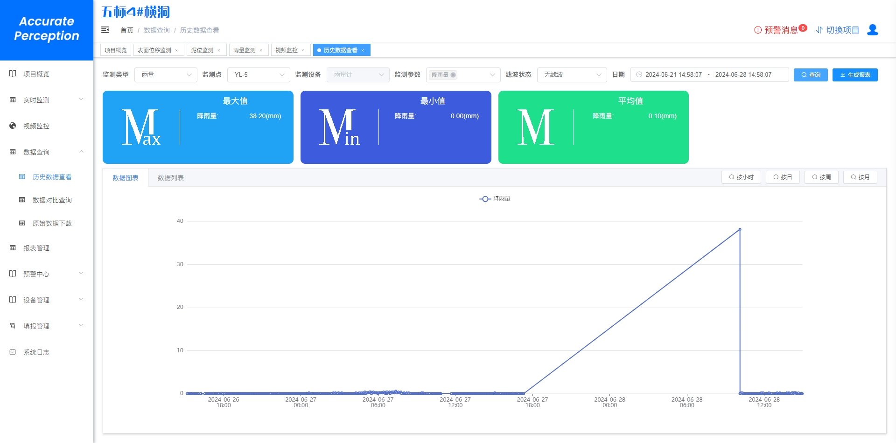
视频设备 | 视频快照截取有问题 | 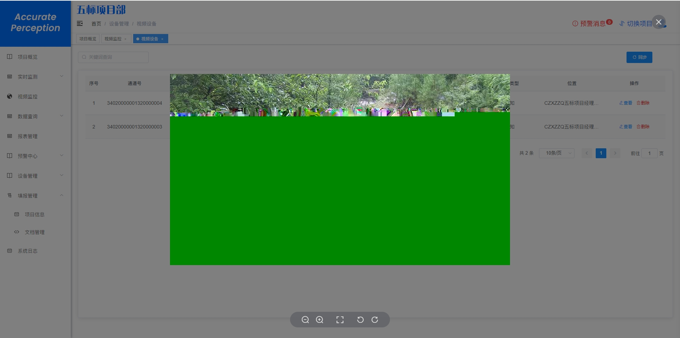 |  | 因网络不稳定，导致截图不完整
页签 | 页签会随时变化 | 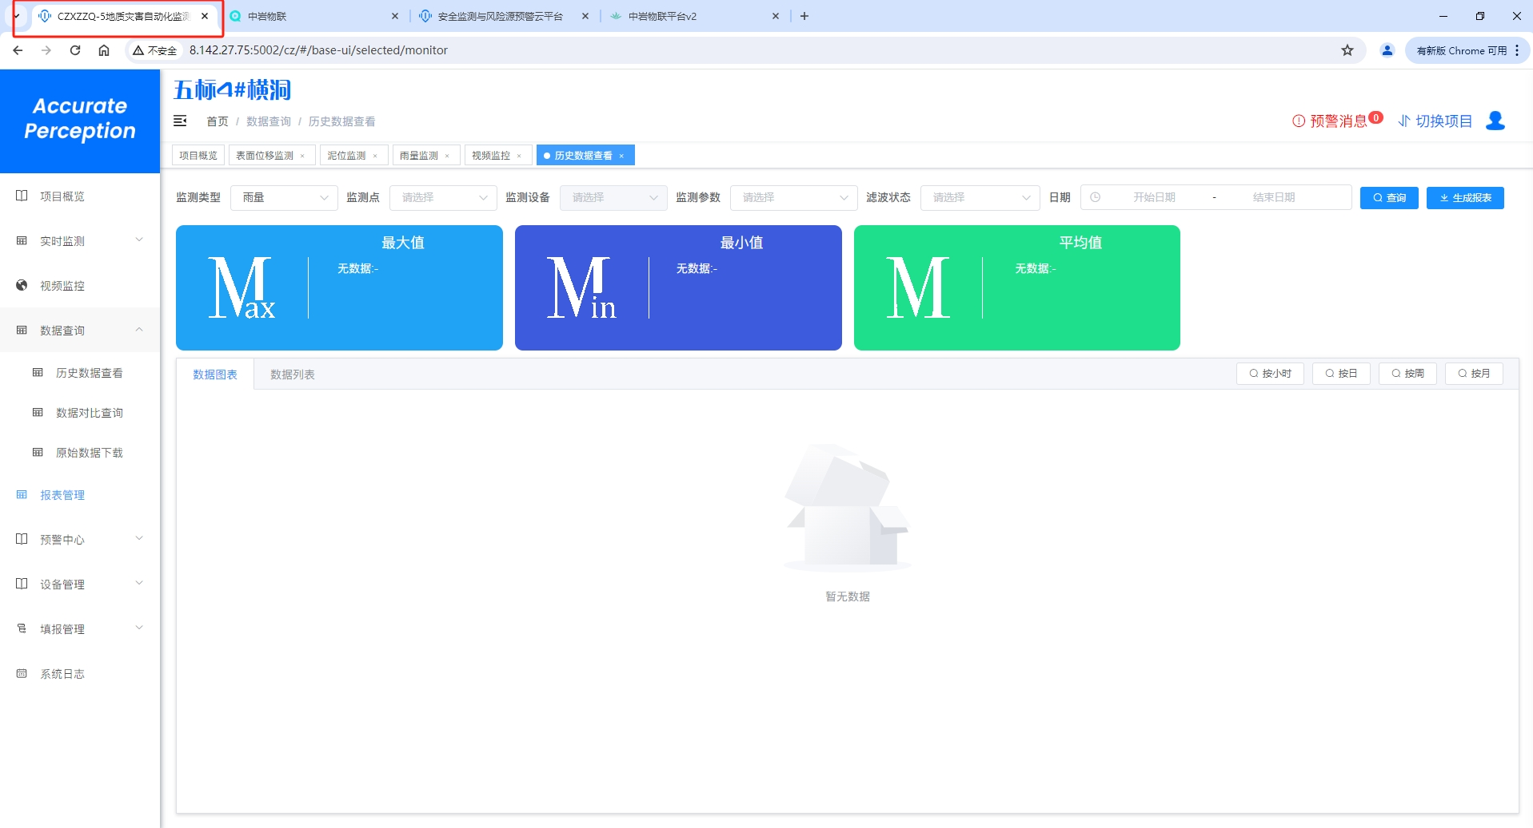 | 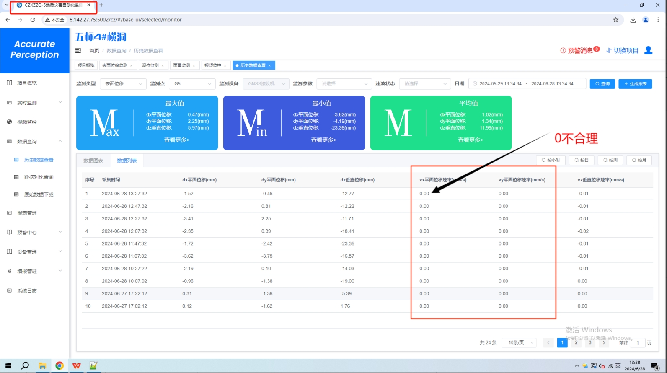
报表管理 | 报表两个表格样式有差异性 |  |  | 已修改
个人中心 | 退出登录，提示报错 | 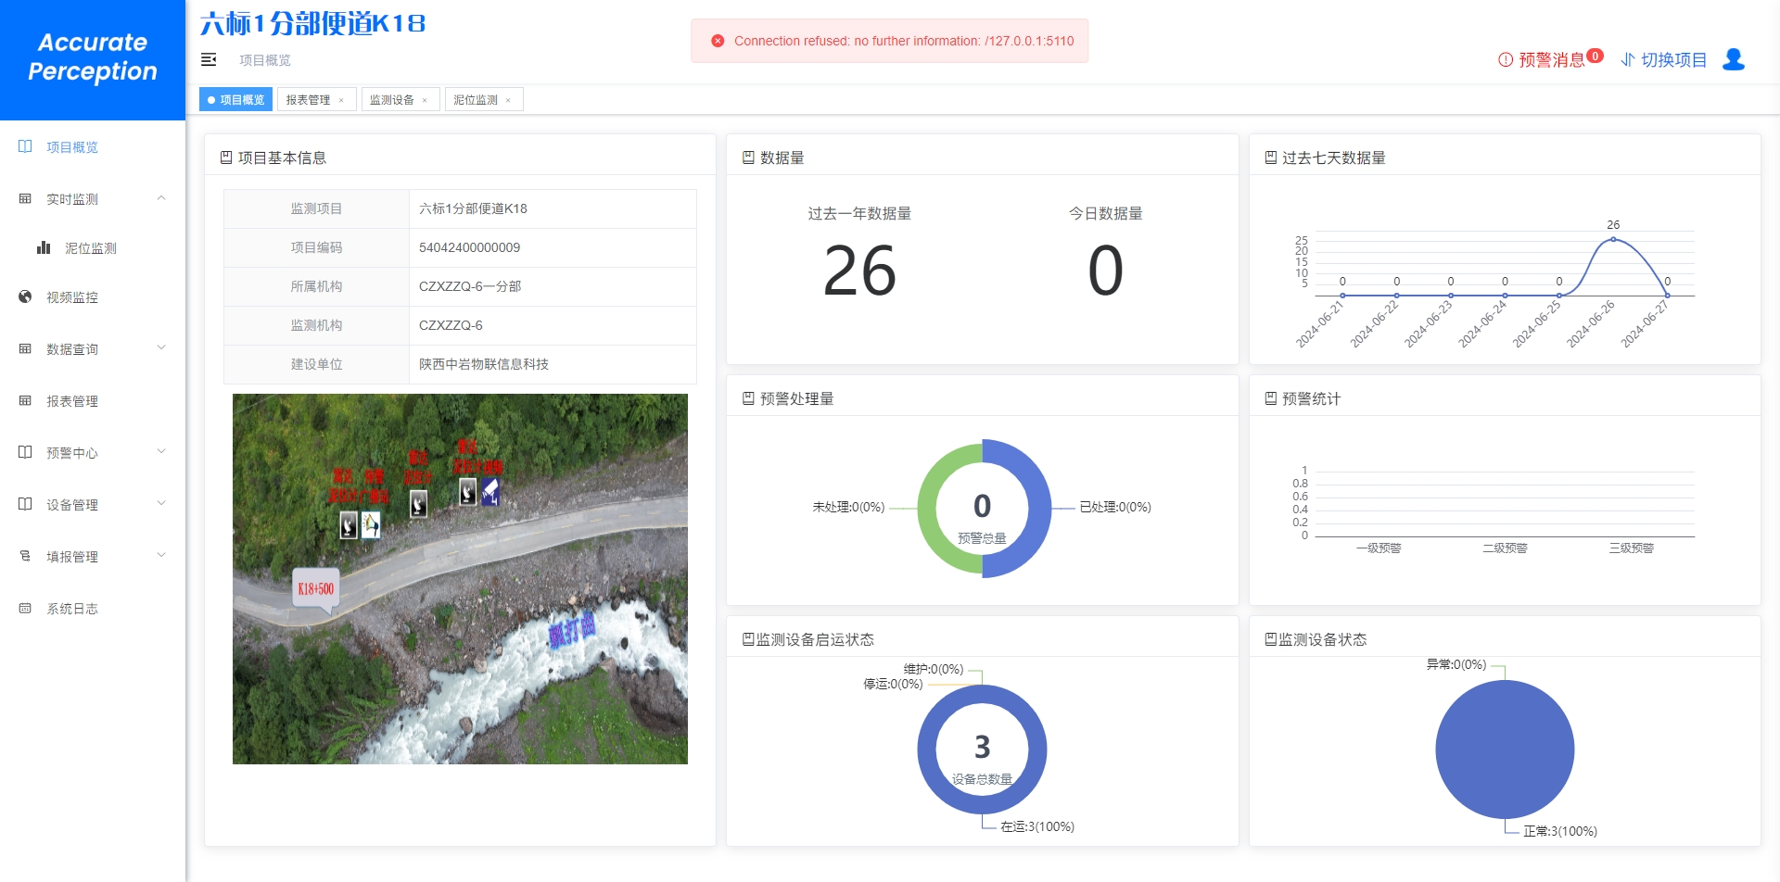 |  | 因为是在部署的过程中，才会出现该问题
全景地图 | 点击“业务系统”后，页面刷新依旧停留在全景地图 | 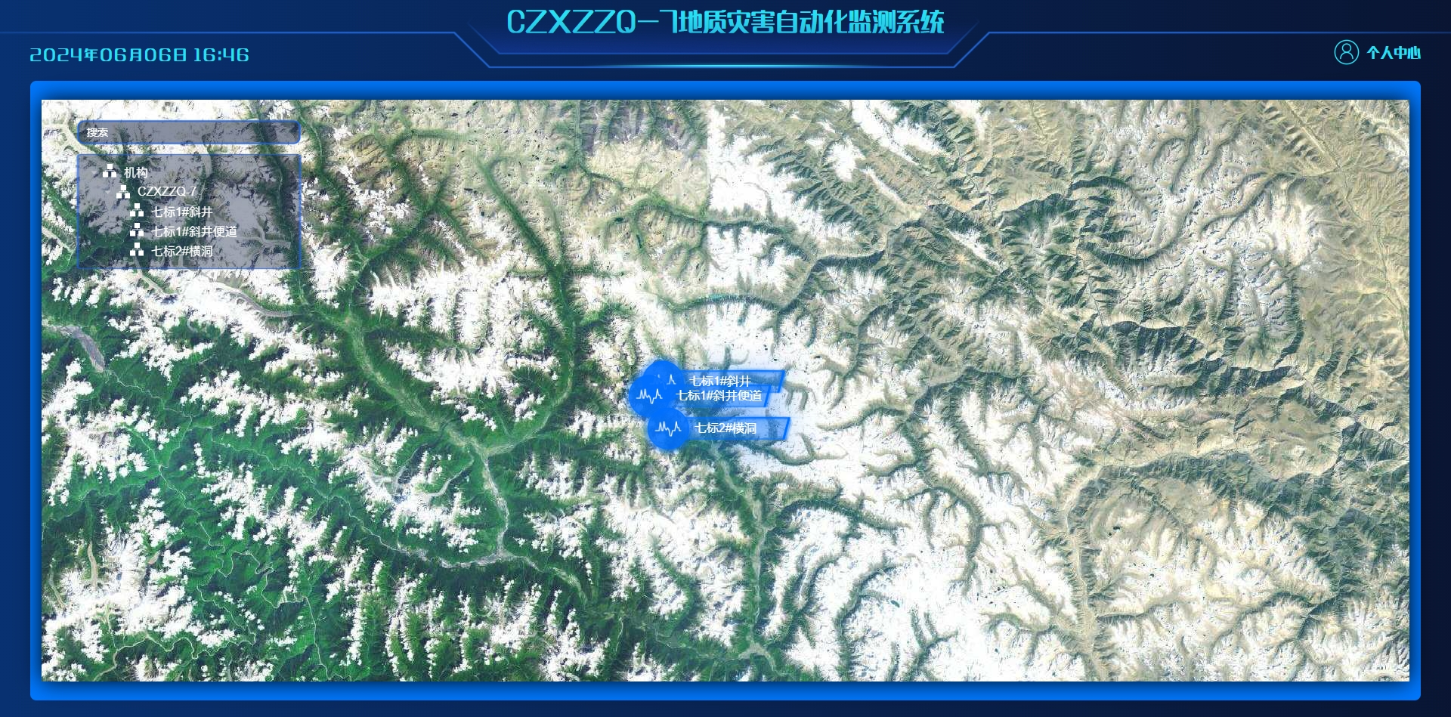 |  | 因为是在部署的过程中，才会出现该问题
历史数据查看 | 表面位移中，vx平面位移速率为0 不合理 | 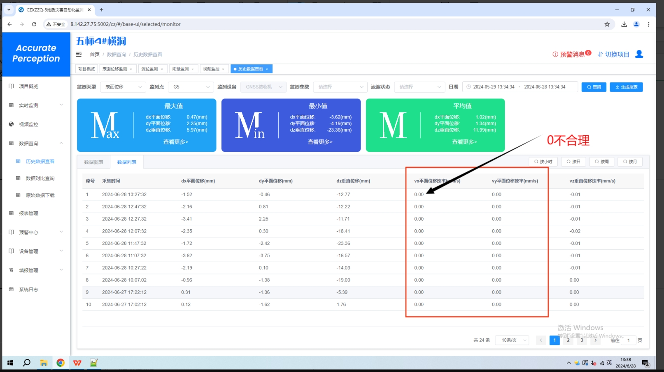
实时监测 | 雨量监测中，无累计雨量统计 | 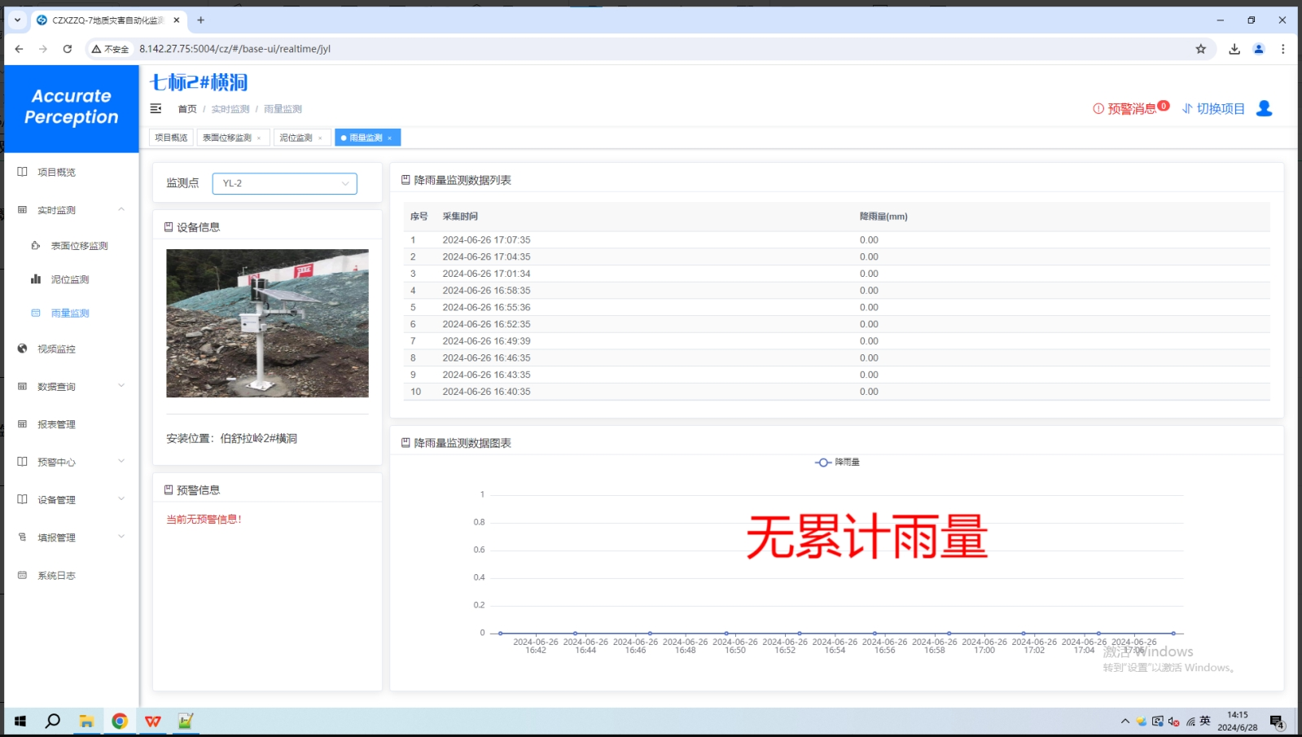 |  | 已解决
视频监控 | 流媒体上视频正常，但系统显示无信号 | 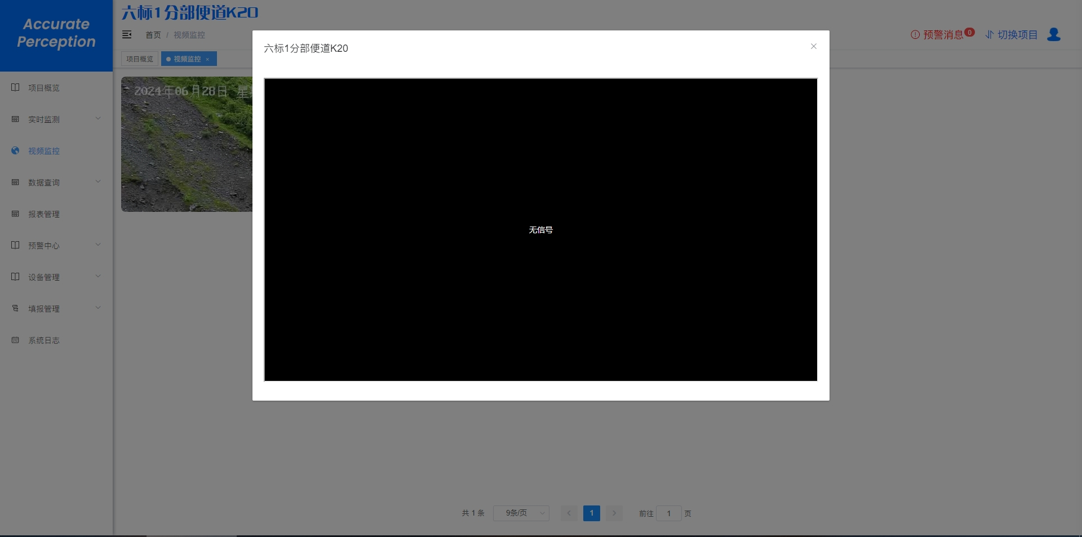 | 